Sheet1
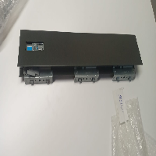
BAĞLAYICI TARİFE BİLGİSİ DETAY BİLGİSİ
 | BTB Numarasi: | TR340000230092
 | Gtip No: | 830242000019
 | Ge?erlilik Bsg.Tarihi: | 23/05/2023
 | Siniflandirmanin Gerek?esi:
 | GÜMRÜK TARİFE CETVELİ İZAHNAMESİ,GENEL YORUM KURALLARI (1),(6) , 83.02 TARİFE POZİSYONU AÇIKLAMA NOTLARI , İSTANBUL LABORATUVAR MÜDÜRLÜĞÜNÜN 3423BTB0631/31.03.2023 SAYI/TARİHLİ ANALİZ RAPORU
 | Esyanin Tanimi:
 | HETTİCH MARKA 9194427 MODEL NUMARALI INNO TECH ATİRA DRAWER SİDE PROFİLE TİCARİ İSİMLİ, 48CM UZUNLUĞUNDA, ALAŞIMSIZ ÇELİKTEN MAMUL, İÇ KISMINA İKİSİ UÇLARDA BİRİ ORTADA OLMAK ÜZERE 3 ADET ÇELİKTEN BAĞLANTI PARÇASI MONTE EDİLMİŞ, BİR UCUNDAKİ BAĞLANTI PARÇASININ İÇERİSİNDE YAVAŞLATMA MEKANİZMASI BULUNAN, ÇEKMECE YANAĞI.

